상품제안서
솔트체크 | 상품코드: S15437

 |  |  |  |  |  |  | 02-713-8555 | www.synergygift.co.kr
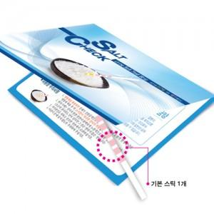

【상세/제작정보】 | 몸속 소금량을 체크

【인쇄/포장옵션】 | 풀칼라 / 포장불가능

【공급단가】 | 수량 | 1,000~ | 2,000~ | 3,000~ | 5,000~ | 10,000~
*VAT별도 | 단가 | 1,230원 | 1,210원 | 1,180원 | 1,140원 | 1,090원

【상품 URL】 | https://www.synergygift.co.kr:443/src/goods_detail.php?gdno=5688

